1-kuřata
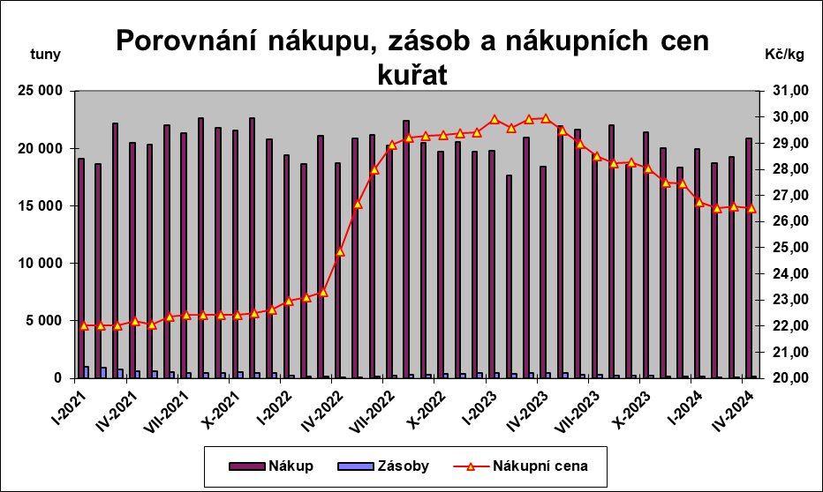
Graf č.1

2-prodejdrůbneděl.
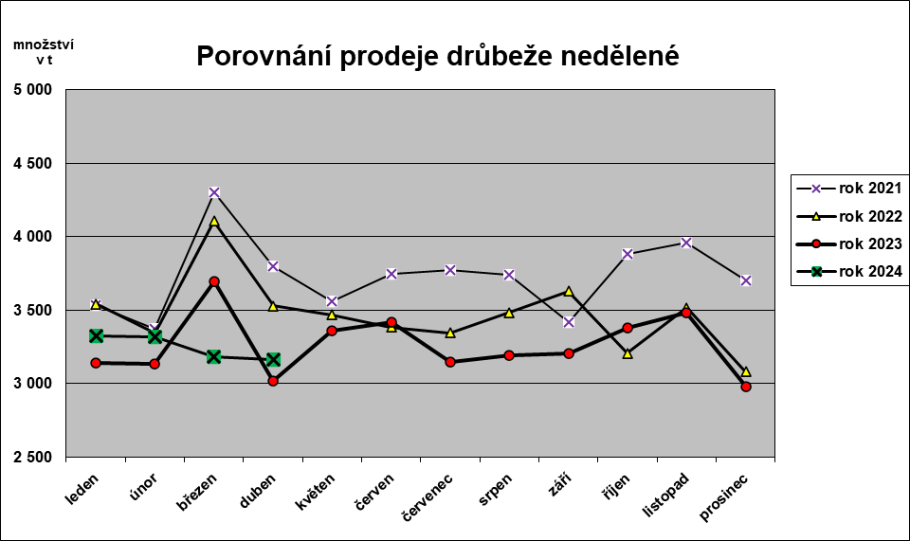
Graf č. 2

3-prodejdrůbvýrobků
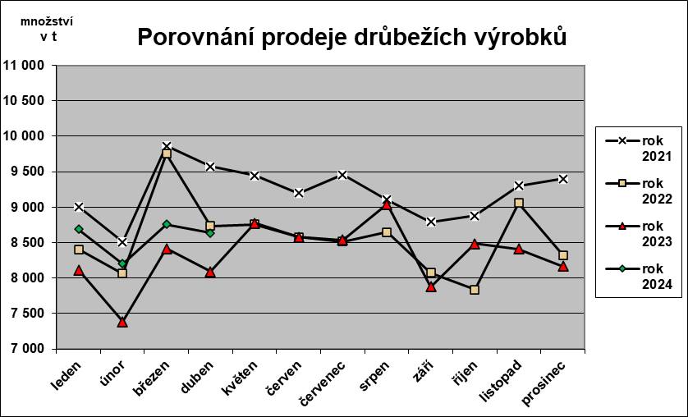
Graf č. 3

